Crédito Varejo
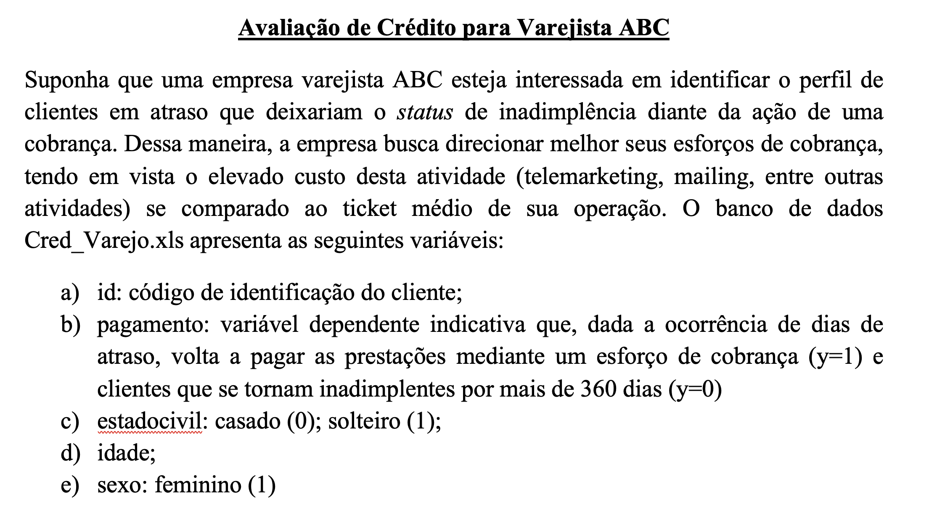
id | pagamento | estadocivil | idade | sexo | Regressão | Prob (Y =1) | Status | Acertos
85 | 1 | 0 | 20 | 0 | 0.35695 | 58.83% | 1 | 1
86 | 1 | 0 | 34 | 1 | 3.284182 | 96.39% | 1 | 1
87 | 1 | 0 | 21 | 1 | 1.774323 | 85.50% | 1 | 1
88 | 1 | 0 | 22 | 1 | 1.890466 | 86.88% | 1 | 1
89 | 1 | 0 | 22 | 1 | 1.890466 | 86.88% | 1 | 1
91 | 1 | 0 | 22 | 1 | 1.890466 | 86.88% | 1 | 1
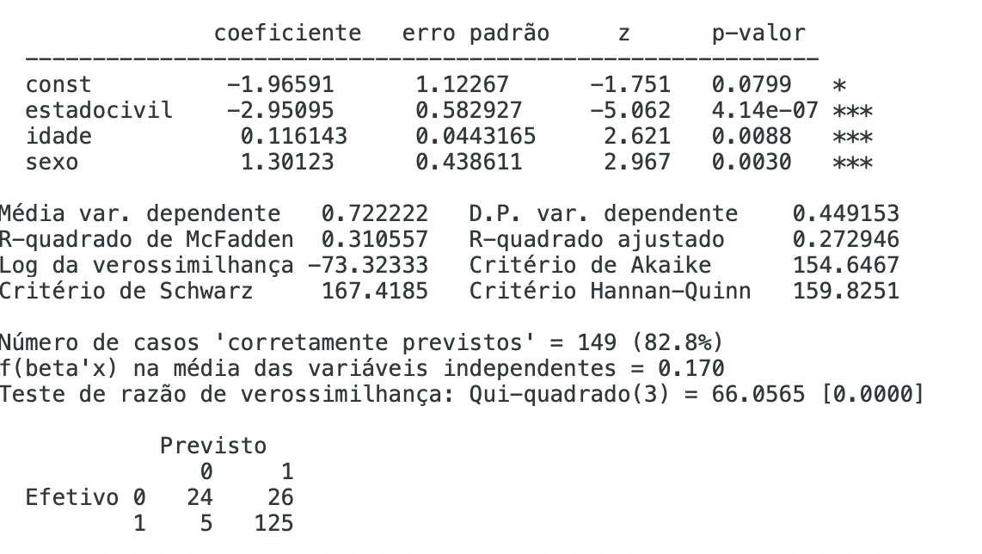
92 | 1 | 0 | 23 | 0 | 0.705379 | 66.94% | 1 | 1
93 | 1 | 0 | 30 | 1 | 2.81961 | 94.37% | 1 | 1
94 | 1 | 0 | 30 | 1 | 2.81961 | 94.37% | 1 | 1
95 | 1 | 0 | 27 | 1 | 2.471181 | 92.21% | 1 | 1
96 | 1 | 0 | 20 | 1 | 1.65818 | 84.00% | 1 | 1
97 | 1 | 0 | 20 | 1 | 1.65818 | 84.00% | 1 | 1
98 | 1 | 1 | 23 | 1 | -0.944341 | 28.00% | 0 | 0
99 | 1 | 0 | 31 | 0 | 1.634523 | 83.68% | 1 | 1
100 | 1 | 0 | 30 | 1 | 2.81961 | 94.37% | 1 | 1
101 | 1 | 0 | 39 | 1 | 3.864897 | 97.95% | 1 | 1
102 | 1 | 0 | 38 | 0 | 2.447524 | 92.04% | 1 | 1
103 | 1 | 0 | 26 | 1 | 2.355038 | 91.33% | 1 | 1
104 | 1 | 0 | 21 | 0 | 0.473093 | 61.61% | 1 | 1
105 | 1 | 0 | 29 | 1 | 2.703467 | 93.72% | 1 | 1
106 | 1 | 0 | 33 | 0 | 1.866809 | 86.61% | 1 | 1
107 | 1 | 0 | 32 | 1 | 3.051896 | 95.49% | 1 | 1
108 | 1 | 0 | 37 | 1 | 3.632611 | 97.42% | 1 | 1
109 | 1 | 0 | 29 | 1 | 2.703467 | 93.72% | 1 | 1
111 | 1 | 0 | 26 | 1 | 2.355038 | 91.33% | 1 | 1
112 | 1 | 0 | 29 | 1 | 2.703467 | 93.72% | 1 | 1
113 | 1 | 0 | 24 | 1 | 2.122752 | 89.31% | 1 | 1
114 | 1 | 0 | 30 | 0 | 1.51838 | 82.03% | 1 | 1
115 | 1 | 0 | 27 | 1 | 2.471181 | 92.21% | 1 | 1 | Accuracy |  |  |  | Acurácia > 65%
116 | 1 | 0 | 18 | 0 | 0.124664 | 53.11% | 1 | 1 | Taxa de Acerto | 82.78% |  |  | FP | 14.44%
117 | 1 | 0 | 18 | 0 | 0.124664 | 53.11% | 1 | 1 | Acertos | 149 |  |  | FN | 2.778%
118 | 1 | 0 | 25 | 1 | 2.238895 | 90.37% | 1 | 1 | Total | 180
119 | 1 | 0 | 36 | 1 | 3.516468 | 97.12% | 1 | 1 |  |  |  |  | Resumo
120 | 1 | 0 | 26 | 1 | 2.355038 | 91.33% | 1 | 1 | TP |  |  |  | Acurácia | Acima de 65%
121 | 1 | 0 | 26 | 1 | 2.355038 | 91.33% | 1 | 1 | Verdadeiro Positivo | 125 | 83% |  | FP | 5%-10%
123 | 1 | 0 | 30 | 1 | 2.81961 | 94.37% | 1 | 1 |  | 151 |  |  | FN | 5%-10%
124 | 1 | 0 | 20 | 1 | 1.65818 | 84.00% | 1 | 1
125 | 1 | 0 | 28 | 1 | 2.587324 | 93.00% | 1 | 1 | Verdadeiro Negativo | 24 | 83%
126 | 1 | 0 | 32 | 1 | 3.051896 | 95.49% | 1 | 1 |  | 29
127 | 1 | 0 | 34 | 1 | 3.284182 | 96.39% | 1 | 1
128 | 1 | 0 | 22 | 1 | 1.890466 | 86.88% | 1 | 1
129 | 1 | 0 | 20 | 0 | 0.35695 | 58.83% | 1 | 1 | Regressão
130 | 1 | 0 | 24 | 1 | 2.122752 | 89.31% | 1 | 1 | Y = -1,967 -2,951*estadocivil + 0,1161*idade + 1,3012*sexo
131 | 1 | 0 | 27 | 1 | 2.471181 | 92.21% | 1 | 1
132 | 1 | 0 | 22 | 1 | 1.890466 | 86.88% | 1 | 1 |  |  |  |  |  | Negativo
133 | 1 | 0 | 28 | 1 | 2.587324 | 93.00% | 1 | 1 |  | 149 | Acertos |  |  | Estado Civil | 0 | casado | Idade | Positivo
134 | 1 | 0 | 33 | 0 | 1.866809 | 86.61% | 1 | 1 |  | 180 | Total |  |  |  | 1 | solteiro
135 | 1 | 0 | 20 | 1 | 1.65818 | 84.00% | 1 | 1 |  | 82.8% | % Acerto | Acima de 60% |  |  |  |  | Mais velhos tendem a pagar (Prob Y =1)
136 | 1 | 0 | 25 | 1 | 2.238895 | 90.37% | 1 | 1 |  |  |  |  |  | Ser solteiro tende a não pagar |  |  | Mais jovens tendem a não pagar
137 | 1 | 0 | 23 | 1 | 2.006609 | 88.15% | 1 | 1 |  |  |  |  |  | Ser casado tende a pagar
138 | 1 | 1 | 23 | 0 | -2.245571 | 9.57% | 0 | 0
139 | 1 | 0 | 24 | 0 | 0.821522 | 69.46% | 1 | 1 |  |  |  |  |  | Negativo
140 | 1 | 0 | 23 | 1 | 2.006609 | 88.15% | 1 | 1 |  |  |  |  |  | Sexo | 0 | feminino
141 | 1 | 0 | 32 | 1 | 3.051896 | 95.49% | 1 | 1 |  |  |  |  |  |  | 1 | masculino
142 | 1 | 0 | 20 | 0 | 0.35695 | 58.83% | 1 | 1
143 | 1 | 0 | 33 | 0 | 1.866809 | 86.61% | 1 | 1 |  |  |  |  |  | Ser homem tende a não pagar
144 | 1 | 0 | 22 | 1 | 1.890466 | 86.88% | 1 | 1 |  |  |  |  |  | Ser mulher tende a pagar
145 | 1 | 0 | 31 | 0 | 1.634523 | 83.68% | 1 | 1
146 | 1 | 0 | 21 | 1 | 1.774323 | 85.50% | 1 | 1
147 | 1 | 0 | 18 | 1 | 1.425894 | 80.63% | 1 | 1
148 | 1 | 0 | 18 | 1 | 1.425894 | 80.63% | 1 | 1
149 | 1 | 0 | 24 | 1 | 2.122752 | 89.31% | 1 | 1
150 | 1 | 0 | 25 | 0 | 0.937665 | 71.86% | 1 | 1
151 | 1 | 0 | 29 | 0 | 1.402237 | 80.25% | 1 | 1
154 | 1 | 0 | 27 | 1 | 2.471181 | 92.21% | 1 | 1
155 | 1 | 0 | 21 | 0 | 0.473093 | 61.61% | 1 | 1
156 | 1 | 0 | 25 | 0 | 0.937665 | 71.86% | 1 | 1
159 | 1 | 0 | 29 | 1 | 2.703467 | 93.72% | 1 | 1
160 | 1 | 0 | 42 | 0 | 2.912096 | 94.84% | 1 | 1
161 | 1 | 0 | 23 | 0 | 0.705379 | 66.94% | 1 | 1
162 | 1 | 0 | 23 | 1 | 2.006609 | 88.15% | 1 | 1
163 | 1 | 0 | 32 | 1 | 3.051896 | 95.49% | 1 | 1
164 | 1 | 0 | 24 | 1 | 2.122752 | 89.31% | 1 | 1
166 | 1 | 0 | 42 | 0 | 2.912096 | 94.84% | 1 | 1
167 | 1 | 0 | 36 | 1 | 3.516468 | 97.12% | 1 | 1
168 | 1 | 0 | 19 | 0 | 0.240807 | 55.99% | 1 | 1
169 | 1 | 0 | 26 | 0 | 1.053808 | 74.15% | 1 | 1
170 | 1 | 0 | 33 | 1 | 3.168039 | 95.96% | 1 | 1
172 | 1 | 0 | 21 | 1 | 1.774323 | 85.50% | 1 | 1
173 | 1 | 0 | 24 | 0 | 0.821522 | 69.46% | 1 | 1
174 | 1 | 0 | 23 | 1 | 2.006609 | 88.15% | 1 | 1
175 | 1 | 0 | 33 | 0 | 1.866809 | 86.61% | 1 | 1
176 | 1 | 0 | 31 | 0 | 1.634523 | 83.68% | 1 | 1
177 | 1 | 0 | 21 | 0 | 0.473093 | 61.61% | 1 | 1
179 | 1 | 0 | 24 | 0 | 0.821522 | 69.46% | 1 | 1
180 | 1 | 0 | 33 | 1 | 3.168039 | 95.96% | 1 | 1
181 | 1 | 0 | 20 | 0 | 0.35695 | 58.83% | 1 | 1
182 | 1 | 0 | 24 | 0 | 0.821522 | 69.46% | 1 | 1
183 | 1 | 0 | 37 | 0 | 2.331381 | 91.14% | 1 | 1
184 | 1 | 0 | 23 | 0 | 0.705379 | 66.94% | 1 | 1
185 | 1 | 0 | 25 | 0 | 0.937665 | 71.86% | 1 | 1
186 | 1 | 0 | 22 | 0 | 0.589236 | 64.32% | 1 | 1
187 | 1 | 1 | 20 | 1 | -1.29277 | 21.54% | 0 | 0
188 | 1 | 0 | 26 | 1 | 2.355038 | 91.33% | 1 | 1
189 | 1 | 0 | 45 | 1 | 4.561755 | 98.97% | 1 | 1
190 | 1 | 0 | 30 | 0 | 1.51838 | 82.03% | 1 | 1
191 | 1 | 0 | 30 | 0 | 1.51838 | 82.03% | 1 | 1
192 | 1 | 0 | 20 | 1 | 1.65818 | 84.00% | 1 | 1
193 | 1 | 0 | 20 | 1 | 1.65818 | 84.00% | 1 | 1
195 | 1 | 0 | 31 | 0 | 1.634523 | 83.68% | 1 | 1
196 | 1 | 0 | 25 | 1 | 2.238895 | 90.37% | 1 | 1
197 | 1 | 1 | 25 | 1 | -0.712055 | 32.91% | 0 | 0
199 | 1 | 0 | 25 | 0 | 0.937665 | 71.86% | 1 | 1
200 | 1 | 0 | 24 | 0 | 0.821522 | 69.46% | 1 | 1
201 | 1 | 0 | 27 | 0 | 1.169951 | 76.31% | 1 | 1
202 | 1 | 1 | 26 | 0 | -1.897142 | 13.04% | 0 | 0
203 | 1 | 0 | 29 | 0 | 1.402237 | 80.25% | 1 | 1
204 | 1 | 0 | 23 | 0 | 0.705379 | 66.94% | 1 | 1
205 | 1 | 0 | 19 | 1 | 1.542037 | 82.38% | 1 | 1
206 | 1 | 0 | 25 | 0 | 0.937665 | 71.86% | 1 | 1
207 | 1 | 0 | 33 | 0 | 1.866809 | 86.61% | 1 | 1
208 | 1 | 0 | 35 | 0 | 2.099095 | 89.08% | 1 | 1
209 | 1 | 0 | 30 | 1 | 2.81961 | 94.37% | 1 | 1
210 | 1 | 0 | 34 | 0 | 1.982952 | 87.90% | 1 | 1
211 | 1 | 0 | 21 | 1 | 1.774323 | 85.50% | 1 | 1
212 | 1 | 0 | 29 | 1 | 2.703467 | 93.72% | 1 | 1
213 | 1 | 0 | 50 | 1 | 5.14247 | 99.42% | 1 | 1
214 | 1 | 0 | 30 | 1 | 2.81961 | 94.37% | 1 | 1
215 | 1 | 0 | 40 | 1 | 3.98104 | 98.17% | 1 | 1
216 | 1 | 0 | 55 | 1 | 5.723185 | 99.67% | 1 | 1
217 | 1 | 0 | 21 | 1 | 1.774323 | 85.50% | 1 | 1
218 | 1 | 0 | 27 | 1 | 2.471181 | 92.21% | 1 | 1
219 | 1 | 0 | 22 | 1 | 1.890466 | 86.88% | 1 | 1
220 | 1 | 0 | 23 | 1 | 2.006609 | 88.15% | 1 | 1
221 | 1 | 0 | 26 | 1 | 2.355038 | 91.33% | 1 | 1
222 | 1 | 0 | 32 | 1 | 3.051896 | 95.49% | 1 | 1
223 | 1 | 0 | 34 | 0 | 1.982952 | 87.90% | 1 | 1
224 | 1 | 0 | 32 | 1 | 3.051896 | 95.49% | 1 | 1
225 | 1 | 0 | 35 | 0 | 2.099095 | 89.08% | 1 | 1
226 | 1 | 0 | 46 | 0 | 3.376668 | 96.70% | 1 | 1
4 | 0 | 0 | 25 | 1 | 2.238895 | 90.37% | 1 | 0
10 | 0 | 0 | 26 | 0 | 1.053808 | 74.15% | 1 | 0
11 | 0 | 1 | 35 | 1 | 0.449375 | 61.05% | 1 | 0
13 | 0 | 1 | 26 | 0 | -1.897142 | 13.04% | 0 | 1
15 | 0 | 0 | 26 | 0 | 1.053808 | 74.15% | 1 | 0
16 | 0 | 0 | 28 | 0 | 1.286094 | 78.35% | 1 | 0
17 | 0 | 0 | 28 | 0 | 1.286094 | 78.35% | 1 | 0
18 | 0 | 0 | 25 | 0 | 0.937665 | 71.86% | 1 | 0
19 | 0 | 1 | 25 | 0 | -2.013285 | 11.78% | 0 | 1
20 | 0 | 1 | 22 | 1 | -1.060484 | 25.72% | 0 | 1
22 | 0 | 0 | 28 | 1 | 2.587324 | 93.00% | 1 | 0
23 | 0 | 0 | 20 | 1 | 1.65818 | 84.00% | 1 | 0
24 | 0 | 0 | 26 | 0 | 1.053808 | 74.15% | 1 | 0
25 | 0 | 1 | 17 | 0 | -2.942429 | 5.01% | 0 | 1
26 | 0 | 1 | 26 | 1 | -0.595912 | 35.53% | 0 | 1
27 | 0 | 1 | 21 | 1 | -1.176627 | 23.57% | 0 | 1
28 | 0 | 1 | 22 | 0 | -2.361714 | 8.61% | 0 | 1
29 | 0 | 1 | 25 | 1 | -0.712055 | 32.91% | 0 | 1
30 | 0 | 0 | 22 | 0 | 0.589236 | 64.32% | 1 | 0
31 | 0 | 0 | 21 | 0 | 0.473093 | 61.61% | 1 | 0
32 | 0 | 0 | 26 | 0 | 1.053808 | 74.15% | 1 | 0
33 | 0 | 0 | 20 | 0 | 0.35695 | 58.83% | 1 | 0
34 | 0 | 0 | 20 | 1 | 1.65818 | 84.00% | 1 | 0
35 | 0 | 0 | 27 | 1 | 2.471181 | 92.21% | 1 | 0
36 | 0 | 0 | 25 | 0 | 0.937665 | 71.86% | 1 | 0
37 | 0 | 0 | 18 | 0 | 0.124664 | 53.11% | 1 | 0
40 | 0 | 1 | 21 | 0 | -2.477857 | 7.74% | 0 | 1
42 | 0 | 1 | 23 | 0 | -2.245571 | 9.57% | 0 | 1
43 | 0 | 1 | 22 | 0 | -2.361714 | 8.61% | 0 | 1
44 | 0 | 1 | 21 | 1 | -1.176627 | 23.57% | 0 | 1
45 | 0 | 1 | 18 | 1 | -1.525056 | 17.87% | 0 | 1
46 | 0 | 1 | 24 | 0 | -2.129428 | 10.63% | 0 | 1
47 | 0 | 1 | 21 | 0 | -2.477857 | 7.74% | 0 | 1
49 | 0 | 1 | 19 | 0 | -2.710143 | 6.24% | 0 | 1
50 | 0 | 1 | 19 | 1 | -1.408913 | 19.64% | 0 | 1
51 | 0 | 1 | 21 | 1 | -1.176627 | 23.57% | 0 | 1
52 | 0 | 1 | 22 | 0 | -2.361714 | 8.61% | 0 | 1
54 | 0 | 0 | 27 | 0 | 1.169951 | 76.31% | 1 | 0
56 | 0 | 0 | 32 | 1 | 3.051896 | 95.49% | 1 | 0
57 | 0 | 0 | 16 | 0 | -0.107622 | 47.31% | 0 | 1
59 | 0 | 0 | 24 | 0 | 0.821522 | 69.46% | 1 | 0
60 | 0 | 0 | 21 | 0 | 0.473093 | 61.61% | 1 | 0
61 | 0 | 1 | 25 | 0 | -2.013285 | 11.78% | 0 | 1
62 | 0 | 0 | 22 | 0 | 0.589236 | 64.32% | 1 | 0
63 | 0 | 0 | 24 | 0 | 0.821522 | 69.46% | 1 | 0
65 | 0 | 1 | 20 | 0 | -2.594 | 6.95% | 0 | 1
67 | 0 | 1 | 23 | 0 | -2.245571 | 9.57% | 0 | 1
68 | 0 | 1 | 18 | 0 | -2.826286 | 5.59% | 0 | 1
69 | 0 | 0 | 24 | 1 | 2.122752 | 89.31% | 1 | 0
71 | 0 | 0 | 18 | 0 | 0.124664 | 53.11% | 1 | 0

Regressão Logística - Conceito
Candidatos | DESPESAS | SITUACAO
George Turner | 10.00 | 0.00
Victor Johnson | 100.00 | 0.00 |  |  |  | X | Logit
Jerry Perry | 1600.00 | 1.00 |  |  |  | -10 | 0.0045%
Shirley Cook | 1500.00 | 1.00 |  |  |  | -9.5 | 0.0075%
Carolyn Bailey | 3300.00 | 1.00 |  |  |  | -9 | 0.0123%
Susan Sanders | 200.00 | 0.00 |  |  |  | -8.5 | 0.0203%
Anthony Harris | 1800.00 | 1.00 |  |  |  | -8 | 0.0335%
Philip Richardson | 1700.00 | 1.00 |  |  |  | -7.5 | 0.0553%
Eugene Phillips | 300.00 | 0.00 |  |  |  | -7 | 0.0911%
Mildred Morris | 1800.00 | 1.00 |  |  |  | -6.5 | 0.1501%
Richard Jones | 100.00 | 0.00 |  |  |  | -6 | 0.2473%
Joan Hernandez | 500.00 | 0.00 |  |  |  | -5.5 | 0.4070%
Lawrence Mitchell | 3000.00 | 1.00 |  |  |  | -5 | 0.6693%
Annie Brooks | 20.00 | 0.00 |  |  |  | -4.5 | 1.0987%
Stephen Simmons | 200.00 | 0.00 |  |  |  | -4 | 1.7986%
Samuel Russell | 700.00 | 1.00 | Curva de probabilidade do sucesso (Y = 1) |  |  | -3.5 | 2.9312%
Jason Brown | 1600.00 | 1.00 | 1 / (1+Exp(-X)) | Probabilidade de Y = ! | Logit Model | -3 | 4.7426%
Bobby Gonzalez | 1900.00 | 1.00 |  |  |  | -2.5 | 7.5858%
Steven Coleman | 100.00 | 0.00 | Regressão |  |  | -2 | 11.9203%
Benjamin Ramirez | 400.00 | 0.00 | Y = a + b*Despesas |  |  | -1.5 | 18.2426%
Pamela Bryant | 2700.00 | 1.00 | 1/(1+Exp(-Reg)) |  |  | -1 | 26.8941%
Billy Perez | 200.00 | 0.00 |  |  |  | -0.5 | 37.7541%
Julia Watson | 300.00 | 0.00 |  |  |  | 0 | 50.0000%
Laura Butler | 500.00 | 0.00 |  | S do Sena |  | 0.5 | 62.2459%
Gary Peterson | 2500.00 | 1.00 |  | Prob (Y = 1 ) = 1 / (1+exp(-X)) |  | 1 | 73.1059%
Carl Lewis | 1400.00 | 1.00 |  |  |  | 1.5 | 81.7574%
Virginia Scott | 700.00 | 0.00 |  |  |  | 2 | 88.0797%
Eric Alexander | 1700.00 | 1.00 |  |  |  | 2.5 | 92.4142%
Jane Rodriguez | 1400.00 | 1.00 |  |  |  | 3 | 95.2574%
Terry Smith | 1600.00 | 1.00 |  |  |  | 3.5 | 97.0688%
Donald Campbell | 400.00 | 0.00 |  |  |  | 4 | 98.2014%
Helen Young | 200.00 | 0.00 |  |  |  | 4.5 | 98.9013%
Dorothy Bennett | 1600.00 | 1.00 |  |  |  | 5 | 99.3307%
Stephanie Baker | 2200.00 | 1.00 |  |  |  | 5.5 | 99.5930%
Joseph Gray | 1900.00 | 1.00 |  |  |  | 6 | 99.7527%
Beverly King | 200.00 | 0.00 |  |  |  | 6.5 | 99.8499%
Lori Collins | 1200.00 | 0.00 |  |  |  | 7 | 99.9089%
Diana Moore | 1700.00 | 1.00 |  |  |  | 7.5 | 99.9447%
Diane Davis | 1500.00 | 1.00 |  |  |  | 8 | 99.9665%
Timothy Reed | 2100.00 | 1.00 |  |  |  | 8.5 | 99.9797%
Andrea Washington | 400.00 | 0.00 |  |  |  | 9 | 99.9877%
Nicholas Garcia | 800.00 | 0.00 |  |  |  | 9.5 | 99.9925%
Barbara White | 400.00 | 0.00 |  |  |  | 10 | 99.9955%
Mark Hall | 500.00 | 1.00
Katherine Price | 1000.00 | 0.00
Linda Long | 300.00 | 0.00
Harry Anderson | 800.00 | 1.00

KNN - Lógica
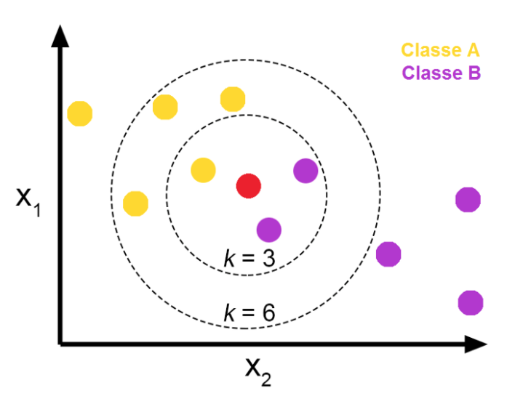

Clientes | Duração | Valor | Rank | Classe | Distância |  | Votação
João | 6 | 11 | 17 | bom | 44.69 |  |  |  | K-Nearest Neighbors
Ana | 48 | 59 | 5 | ruim | 20.62 | vizinhos | classe | vencedor
Joana | 12 | 20 | 11 | bom | 34.41 | 1 | R | ruim
Pedro | 42 | 78 | 14 | bom | 38.05 | 3 | R,R,B | ruim
 | 24 | 48 | 3 | bom | 17.89 | 5 | R,R,R,B,B | ruim | Classe A | Ticket Médio baixo
 | 36 | 90 | 18 | bom | 50.16 | final |  | ruim | Classe B | Ticket Médio alto
 | 24 | 28 | 4 | bom | 20.00
 | 36 | 69 | 7 | bom | 29.27
 | 12 | 30 | 8 | bom | 29.73 | Classe a priori |  |  | K = 3 | Roxo
 | 30 | 52 | 2 | ruim | 15.62 | Modelo Supervisionado |  |  | K =6 | Amarelo
 | 12 | 12 | 15 | ruim | 39.60 |  |  |  | K = 9
Daniel | 48 | 43 | 1 | ruim | 8.54
 | 12 | 15 | 13 | bom | 37.54
 | 24 | 11 | 10 | ruim | 33.12
 | 15 | 14 | 12 | bom | 36.07
 | 24 | 12 | 9 | ruim | 32.25
 | 24 | 24 | 6 | bom | 22.63
 | 30 | 80 | 16 | bom | 41.23
 | 24 | 125 | 19 | ruim | 86.49
Lucas | 40 | 40 |  | ruim

 |  | Machine Learning = Previsão |  |  | Y = a + b*X
 |  | Variáveis Y | Tipo | Técnica
 |  | Vendas, Custos, Lucros | Númerica | Regressão
 | Valor
6 | 11 | 40 | 40
48 | 59
12 | 20
42 | 78
24 | 48
36 | 90
24 | 28
36 | 69
12 | 30
30 | 52
12 | 12
48 | 43
12 | 15
24 | 11
15 | 14
24 | 12
24 | 24
30 | 80
24 | 125
 |  | Bom e Mau Pagador | Classe ou Estado | Classificação (KNN)
 |  | Ação em Alta ou Baixa
 |  | Vendas Altas ou Insuficientes

Kmeans - Solução Lógica
Duracao | Valor | Dist. C1 | Dist. C2 | Dist. C3 | Atual | Grupo | Duração | Valor | Total | Inicial
6 | 11 | 6.08 | 16.643316977 | 21.023796042 | 1 | 1 | 5 | 5 | 2 | 5 | 5
48 | 59 | 69.03 | 48.010415537 | 43.931765273 | 3 | 2 | 20 | 20 | 7 | 20 | 20
12 | 20 | 16.55 | 8 | 10.440306509 | 2 | 3 | 15 | 30 | 8 | 15 | 30
42 | 78 | 81.84 | 62.032249677 | 55.072679252 | 3
24 | 48 | 47.01 | 28.284271247 | 20.124611797 | 3 | Médias | Duração | Valor | Interpretação
36 | 90 | 90.48 | 71.805292284 | 63.568860301 | 3 | 1 | 9 | 11.5 | Capital de Giro
24 | 28 | 29.83 | 8.94427191 | 9.2195444573 | 2 | 2 | 19.285714286 | 34.857142857 | Médio Prazo
36 | 69 | 71.11 | 51.546095875 | 44.294469181 | 3 | 3 | 34.5 | 56.571428571 | Longo Prazo
12 | 30 | 25.96 | 12.806248475 | 3 | 3
30 | 52 | 53.24 | 33.526109228 | 26.627053911 | 3
12 | 12 | 9.90 | 11.313708499 | 18.248287591 | 1
48 | 43 | 57.38 | 36.235341864 | 35.468295702 | 3
12 | 15 | 12.21 | 9.4339811321 | 15.297058541 | 2
24 | 11 | 19.92 | 9.8488578018 | 21.023796042 | 2
15 | 14 | 13.45 | 7.8102496759 | 16 | 2
24 | 12 | 20.25 | 8.94427191 | 20.124611797 | 2
24 | 24 | 26.87 | 5.6568542495 | 10.816653826 | 2

 |  |  |  |  |  |  | 1
 |  |  |  |  |  |  | 3
 |  |  |  |  |  |  | 2
 |  |  |  |  |  |  | 3
 |  |  |  |  |  |  | 2
 |  |  |  |  |  |  | 3
 |  |  |  |  |  |  | 3
 |  |  |  |  |  |  | 3
 |  |  |  |  |  |  | 3
 |  |  |  |  |  |  | 3

